nrm_tralog.for
TRABUF(TITYP) .EQ. IMNU |  |  |  | linha 3018 no código fonte

No código fonte para a transação de LI do tipo IMNU que está definido em global.def como INSTANT SUPPLY ORDER é preenchido até a posição 9 inclusive por vários campos TIBCH,TSORD,TSINF…. No ciclo que comessa na posição 10 do registo (16*3=48 posições) lê o campo TRABUF(TIBCH) que representa o numero de jogos a encomendar definido em destra.def como NUMBER IN BATCH que corresponde ao numberOfOrdersInBatch no pedido de Hades/Olimpo. Cada numero no batch ou seja cada jogo que corresponde a um ciclo do loop ocupa 3 bytes valor retirado da função CALL MOVBYT(I4TEMP,1,BUFF,IND,3) em se copia 3 bytes de I4TEMP para BUFF ver figura 1.

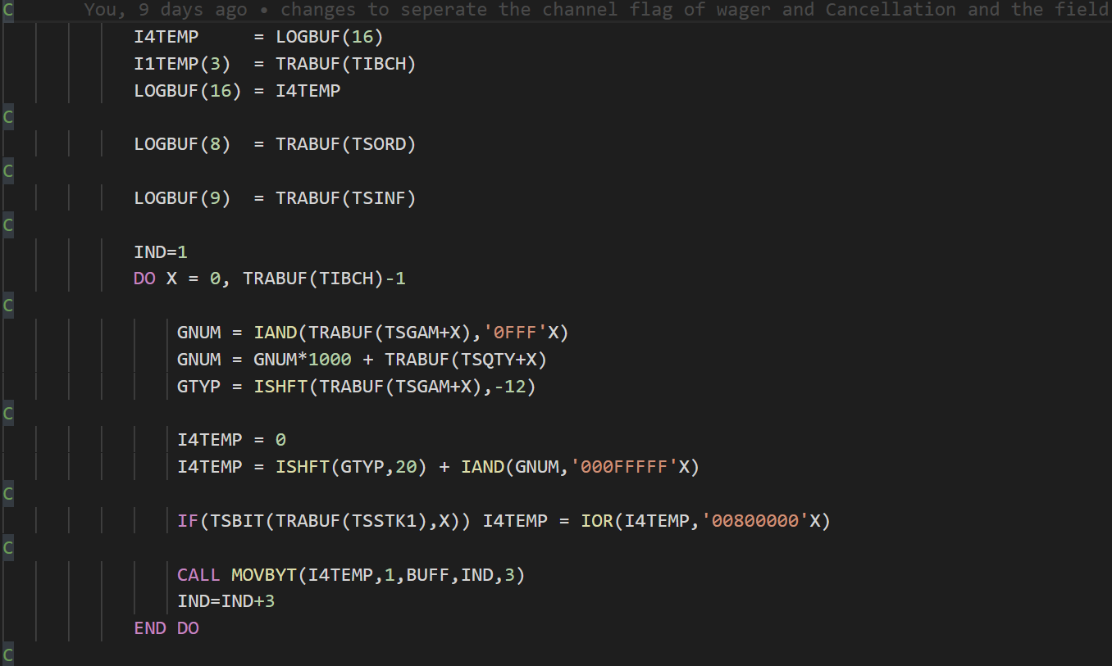

 | Figura 1

*** Como se pode ver na figura 2 copia-se 24 bytes do BUFF para LOGBUF no index 10 deste que corresponde a 24/3=8 jogos porque este valor é porque o primeiro segmento acaba na posição 16 sendo cada posição um inteiro (1 inteiro == 4 bytes) estando então disponiveis 15-9=6 posições livres (sendo cada posição um inteiro) o que corresponde a 6*4=24 bytes referidos em cima.

Continuando a ver a figura 2 no caso seja 9 ou mais jogos distintos da LI comessa a preencher o 2º seguemento (TIBCH == NUMBER IN BATCH) pois os 8 primeiros cabem no primeiro segmento, neste caso existe espaço de 16-1=15 posições/inteiros disponíveis (32º byte usado para a ligação ao 3 segmento) tendo 15*4=60 bytes livres que equivale a 60/3=20 jogos para o segundo segmento do 9º jogo até 28º jogo.

Sobrando o 3º segmento para os restantes jogos (máximo permitodo pelo IPS são 40 jogos em batch) que são: 40-(8+20)=40-28=12 jogos que ocupam 12*3=36 bytes que são 36/4=9 inteiros que corresponde a 9 posições por isso MOVBYT da posição 33 do LOGBUF e o tamanho de 36 bytes de cópia apartir do 29º jogo inclusive.

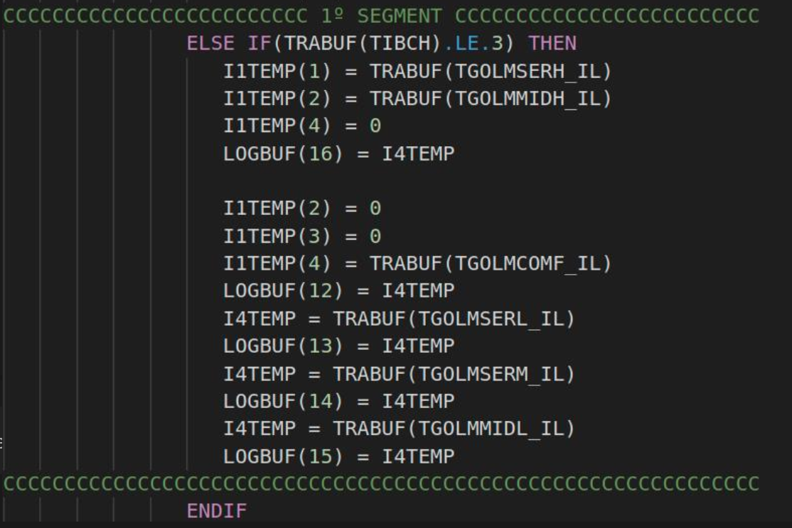

 |  | figura 2

Com o novo projecto existe mais 3 novos campos para guardar Serial Number (9 Bytes) , Message Id (4 Bytes) e Channel Flag (1 bit). Para o caso minimo de se usar só um segmento (o 1º segmento) aproveita-se os 3 bytes disponíveis da 16º posição pois só o 4º byte está reservado para a ligação ao segundo segmento, mas observando melhor o próprio numero de jogo TRABUF(TIBCH) é guardado no 3º byte da posição 16 o que sobra então na realidade 2 bytes. Figura 4 mostra o TGOLMSERH_IL e TGOLMMIDH_IL cada um ocupa o respectivo byte. Sendo necessarios mais 3 inteiros e 1 byte para isso usou-se as posições 15, 14, 13 e o ultimo byte da posição 12 tendo então disponiveis 12-10=2 inteiros + 3 bytes=2*4+3=11 bytes que equivale a 11/3=3,66 que o numero inteiro 3 jogos sendo necessario então 3*3=9 bytes no total sendo na figura 3 esse mesmo tamanho de bytes copiados em que 10º,11º posições do LOGBUG ocupadas e o 1º byte da 12º posição e estando o 2º e 3º bytes livres estando a 0 ver figura 4.

 |  |  |  |  | Figura 4

Para o caso de mais de 3 jogos passa ser necessario usar o 2º segmento neste caso os novos campos podem usar os 3 bytes disponiveis da posição 32 do LOGBUF e podendo-se usar o 1 segmento para guardar o maximo de 8 jogos como está em *** . Neste caso ver figura 5 que usou os 3 bytes para guardar TGOLMCOMF_IL,TGOLMSERH_IL e TGOLMMIDH_IL respectivamente, mais 3 posições para os campos TGOLMSERL_IL, TGOLMSERM_IL e TGOLMMIDL_IL nas posições 29,30 e 31 respectivamente estando então livres as posições 29-17=12*4=48 bytes figura 3 que corresponde aos 48/3=16 jogos guardados no 2º segmento, no total 16+8=24 jogos nos dois segmentos ver figura 5.
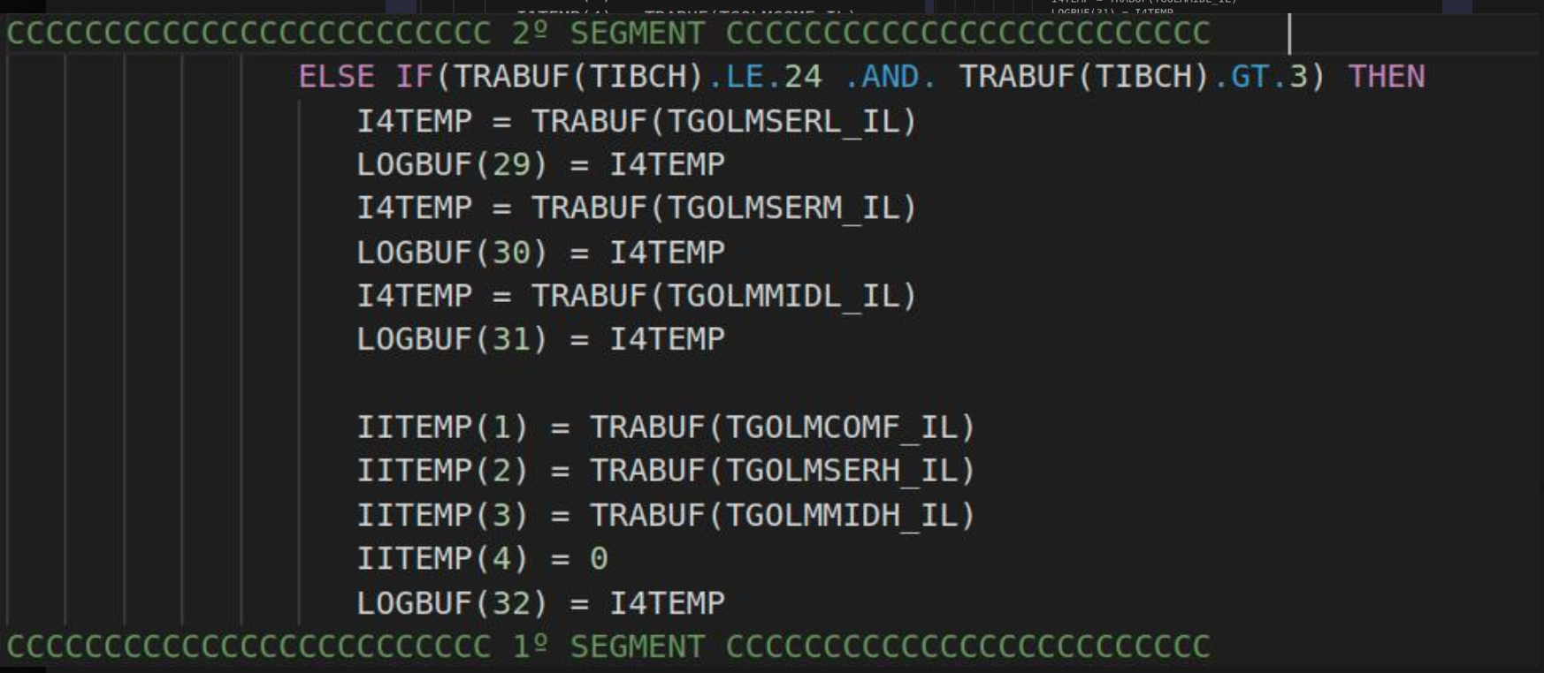

O 3º segmento pode-se usar também os 3 primeiros bytes da posição 48 para os campos TGOLMCOMF_IL,TGOLMSERH_IL e TGOLMMIDH_IL sendo as posições 45,46 e 47 para s campos TGOLMSERL_IL,TGOLMSERM_IL e TGOLMMIDL_IL que ocupam 4bytes ou seja 1 inteiro figura 6. Sendo necessario guardar 40-24=16 jogos neste segmento que ocupam 16*3=48 bytes (figura 3) que corresponde a 48/4=12 posições ficando ocupar então 33+12=45 posições deixando ainda as posições 46,47 livres.

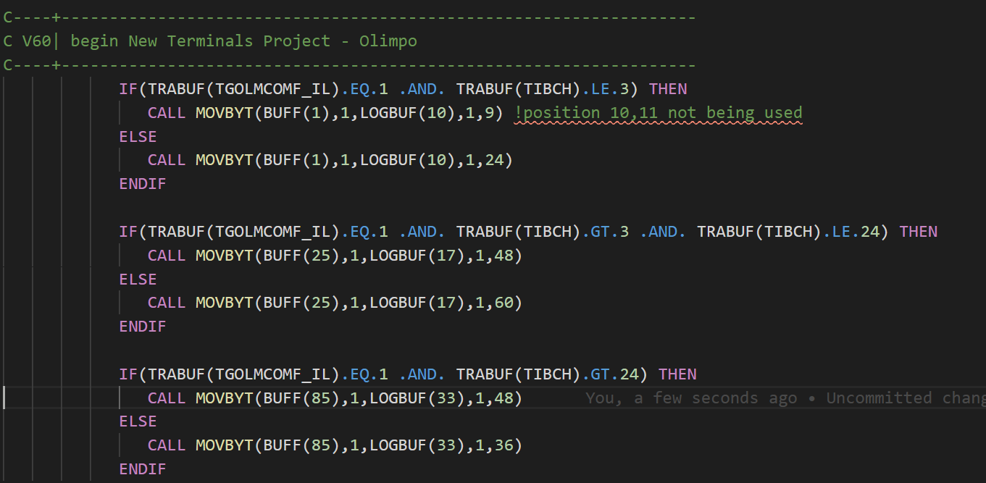

 |  |  |  |  |  |  | Figura 5

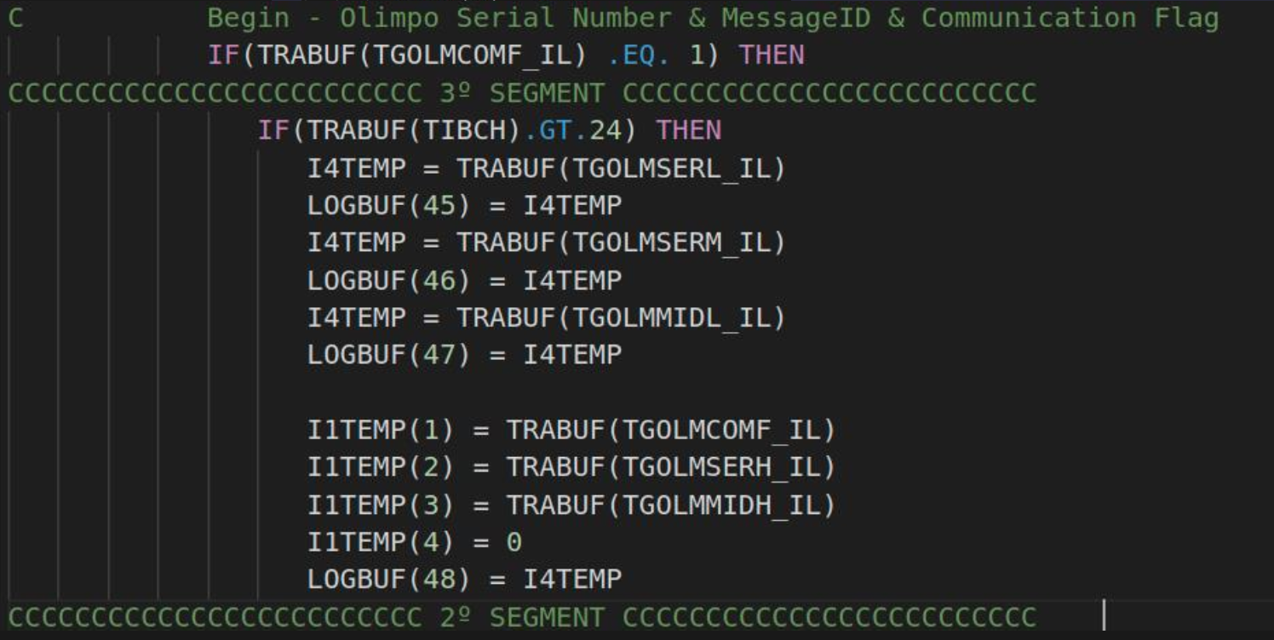

 |  |  | Figura 3

 |  |  |  |  |  | Figura 6

MOVBYT
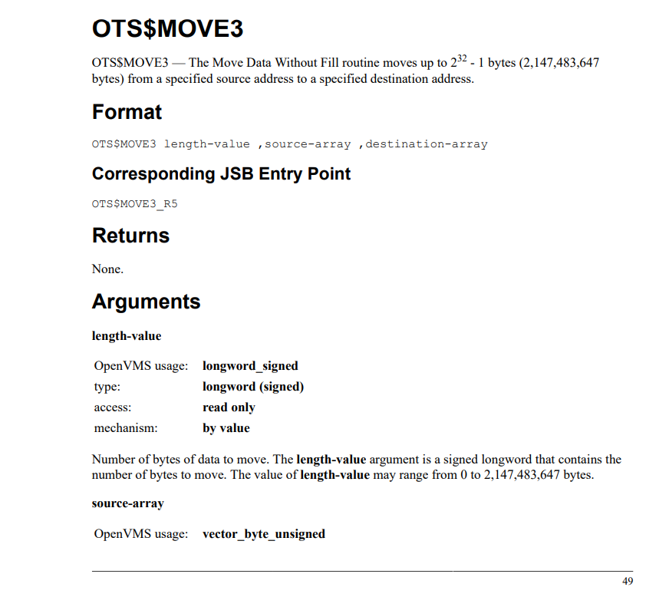
Esta função é muito usada ao longo do fluxo de Mensagens/Transações no Millennium pois faz copia em blocos de bytes de um buffer origem para um buffer destino, tendo 4 parametros INARY é o buffer origem, INOFF é o offset onde comessa a copiar do buffer de origem, OUARY é o buffer destino e OUOFF é o offset para onde comessa a inserir o valores copiados, acabando o ultimo parametro LEN é o numero de bytes copiados de um byte para o outro.

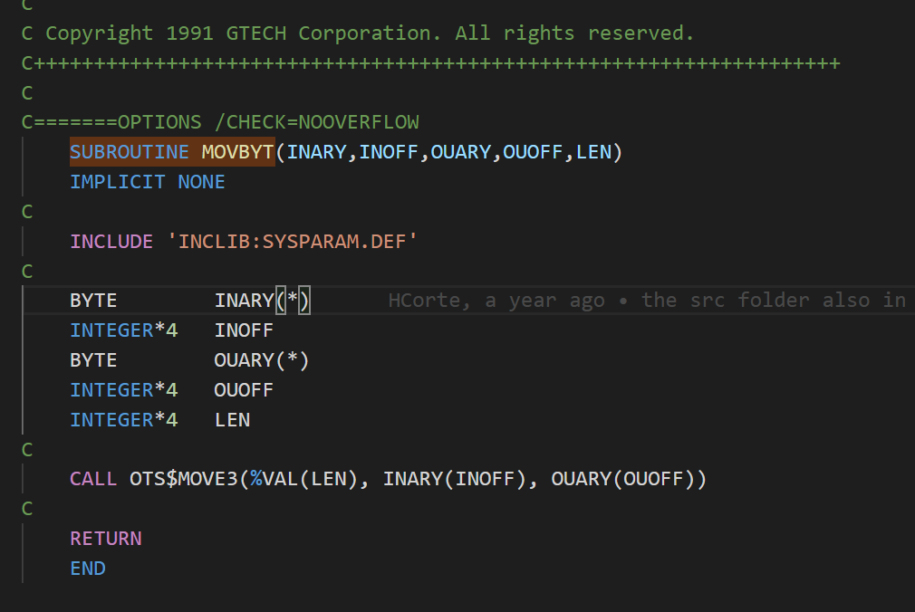

A função/subroutine MOVBYT chama por sua vez uma função nativa do OpenVMS que é o OTS$MOVE3 tal como está no printscreen está só tem 3 parametros o source-array, destination-array e o length-value sendo este ultimo é passado o valor e não um pointer atravez de %VAL().

